información instalación
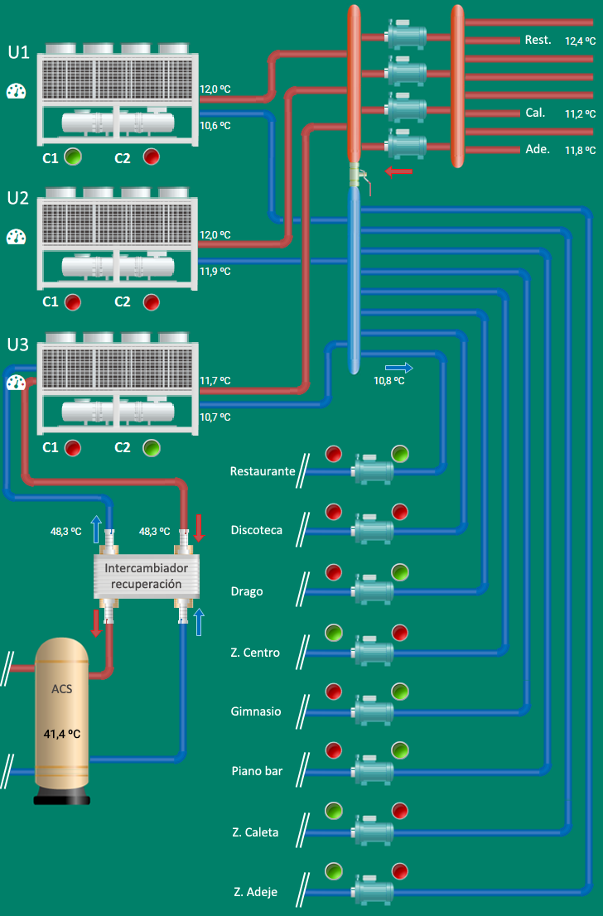
Columna1 | Columna2
Tipo instalación | Hotel
Ubicación | Tenerife
Sistema climatización | 3 Enfriadoras condensadas por aire. Una de ellas con módulo de recuperación para ACS.
Enfriadora 1 | CLIMAVENETA NECS-C/HT1004
Enfriadora 2 | CLIMAVENETA NECS-C/HT1004
Enfriadora 3 | CLIMAVENETA NECS-CR/HT1004
Observacions | 8 ramales de secundario con diferentes horarios (adjuntos a continuación)
Diagrama / Arquitectura

Preguntas a resolver
Preguntas | Gráfico de apoyo
Actualmente, existen 3 consignas de frío en la instalación según 3 franjas horarias. ¿Cuánto tiempo necesita la instalación para poner a régimen la consigna de cada franja? Adjunto gráfico a modo de ejemplo. Si la temperatura "alta" empieza a las 22h, a partir de que hora ya podríamos apagar equipos para tener a las 22h la otra temperatura más alta. | 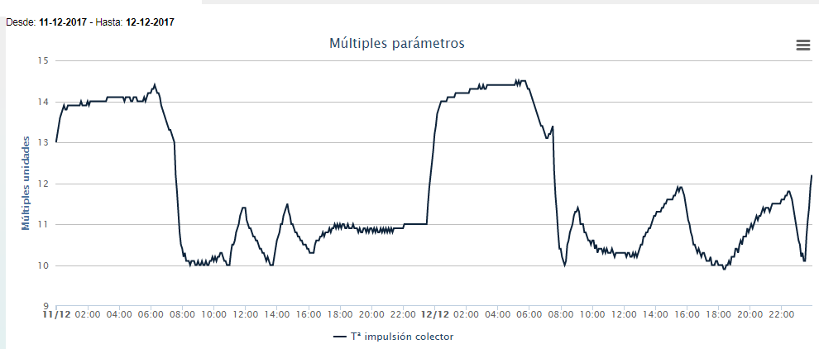
¿Que consumo tendré durante ese día si la temperatura exterior a las 6h es 17ºC?
¿Que secuenciación entre enfriadoras debemos realizar para conseguir máximo rendimiento del conjunto? Hay que tener en cuenta que la enfriadora 3 es la principal debido a que es la que tiene la opción de recuperación de ACS.
Actualmente la temperatura de consigna de recuperación es diferente según franja horaria pero deja de consumir algo antes del cambio y pasa a consumir más agua caliente antes del cambio a temperatura de consigna de ACS alta. Este cambio horario lo detectamos al ver el gráfico de la derecha. ¿Podría ser detectado automáticamente para evitar la fuerte caída a las 6,30h? | 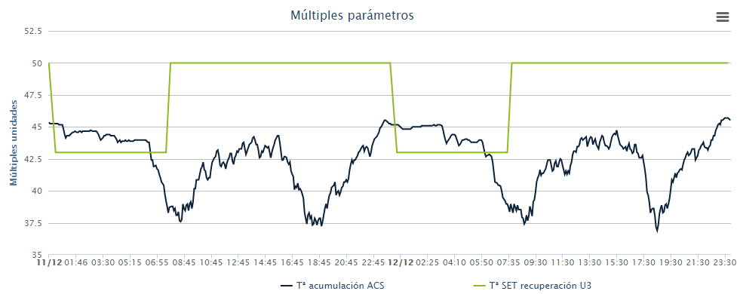
Actualmente, la temperatura del colector se modifica según horario como se ve en la primera pregunta. ¿Se podría ajustar este cambio según la demanda detectada a partir de la diferencia entre impulsión colector y retorno de los ramales principales? Con el gráfico de la derecha, observo cuando baja la demanda porque con menor potencia eléctrica de las enfriadoras, el sistema mantiene la temperatura deseada. | 